1 . ATAS DE PREGÕES
...
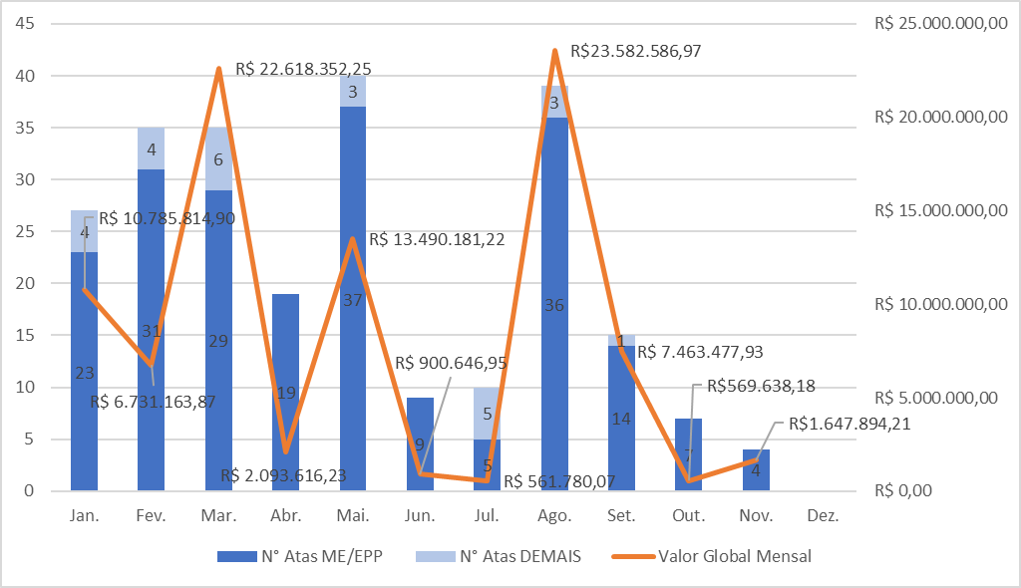
MÊS | VALOR DO CONTRATO/ATA | Nº ATA/ CONTRATO | INICÍO DO CONTRATO/ATA | ENCERRAMENTO DO CONTRATO/ATA | ANOTAÇÕES/OBSERVAÇÕES
FEVEREIRO | R$ 26,051.21 | 1010001 | 2023-02-09 | 2024-02-09
MAIO | R$ 3,024.00 | 0101001/2023
MAIO | R$ 1,320.00 | 0201001/2023
MAIO | R$ 9,416.00 | 0301001/2023
MAIO | R$ 27,741.40 | 0401001/2023
MAIO | R$ 2,200.00 | 0501001/2023
JULHO | R$ 1,351.50 | 0101003/2023
JULHO | R$ 20,762.10 | 0201003/2023
FEVEREIRO | R$ 10,625.00 | 0101004/2023
FEVEREIRO | R$ 10,335.00 | 0201004/2023
FEVEREIRO | R$ 9,706,944.00 | 101005
FEVEREIRO | R$ 5,096,999.04 | 0101006/23
MARÇO | R$ 540,000.00 | 0101008/2023
MAIO | R$ 3,127,180.30 | 0101009/2023
MAIO | R$ 1,173,076.74 | 0201009/2023
MAIO | R$ 195,039.30 | 0301009/2023
MAIO | R$ 46,740.94 | 0401009/2023
ABRIL | R$ 342,975.12 | 0101010/2023
ABRIL | R$ 76,093.44 | 0201010/2023
ABRIL | R$ 35,667.09 | 0301010/2023
...
 | 1 | 1 | 1
...

